Hoja1
Basic Atmega328 |  |  | Placa drivers |  |  | Placa LoadCell
Pin Arduino | Pin Micro | Conexión | Pin Arduino | Pin Micro | Conexión | Pin Arduino | Pin Micro | Conexión
D0 | PD0 | RX DEBUG | D0 | PD0 | RX DEBUG | D0 | PD0 | RX DEBUG
D1 | PD1 | TX DEBUG | D1 | PD1 | TX DEBUG | D1 | PD1 | TX DEBUG
D2 | PD2 | RX 485 Modbus | D2 | PD2 | RX 485 Modbus | D2 | PD2 | RX 485 Modbus
D3 | PD3 | TX 485 Modbus | D3 | PD3 | TX 485 Modbus | D3 | PD3 | TX 485 Modbus
D4 | PD4 | NC | D4 | PD4 | EN | D4 | PD4 | DT1
D5 | PD5 | NC | D5 | PD5 | ENB | D5 | PD5 | SCK1
D6 | PD6 | NC | D6 | PD6 | OE | D6 | PD6 | DT2
D7 | PD7 | NC | D7 | PD7 | DIAG_READ | D7 | PD7 | SCK2
D8 | PB0 | NC | D8 | PB0 | NC | D8 | PB0 | DT3
D9 | PB1 | NC | D9 | PB1 | NC | D9 | PB1 | SCK3
D10 | PB2 | NC | D10 | PB2 | NC | D10 | PB2 | DT4
D11 | PB3 | NC | D11 | PB3 | NC | D11 | PB3 | SCK4
D12 | PB4 | NC | D12 | PB4 | NC | D12 | PB4 | DT5
D13 | PB5 | NC | D13 | PB5 | NC | D13 | PB5 | SCK8
A0 | PC0 | NC | A0 | PC0 | NC | A0 | PC0 | DT8
A1 | PC1 | NC | A1 | PC1 | NC | A1 | PC1 | SK5
A2 | PC2 | NC | A2 | PC2 | NC | A2 | PC2 | DT6
A3 | PC3 | NC | A3 | PC3 | NC | A3 | PC3 | SCK6
A4 | PC4 | NC | A4 | PC4 | SDA | A4 | PC4 | DT7
A5 | PC5 | NC | A5 | PC5 | SCL | A5 | PC5 | SCK7

Placa Cocción |  |  | Placa Dynamixel |  |  | Placa Stepper Shield |  |  |  | Top Connection Board
Pin Arduino | Pin Micro | Conexión | Pin Arduino | Pin Micro | Conexión | Pin Arduino | Pin Micro | Conexión | N.º Pin | P1 | P2 | P3 | P4
D0 | PD0 | RX DEBUG | D0 | PD0 | TXD / RX DEBUG | D0 | PD0 | RX DEBUG | 1 | A1 | A5 | A1 | B1
D1 | PD1 | TX DEBUG | D1 | PD1 | RXD / TX DEBUG | D1 | PD1 | TX DEBUG | 2 | A2 | A6 | A2 | B2
D2 | PD2 | RX 485 Modbus | D2 | PD2 | RX 485 Modbus | D2 | PD2 | RX 485 Modbus | 3 | A3 | A7 | A3 | B3
D3 | PD3 | TX 485 Modbus | D3 | PD3 | TX 485 Modbus | D3 | PD3 | TX 485 Modbus | 4 | A4 | A8 | A4 | B4
D4 | PD4 | RELAY_SIG | D4 | PD4 | NC | D4 | PD4 | FRENO | 5 | B1 | B5 | A5 | B5
D5 | PD5 | MOSFET-SIG | D5 | PD5 | NC | D5 | PD5 | NC | 6 | B2 | B6 | A6 | B6
D6 | PD6 | PWM2 – 2 | D6 | PD6 | NC | D6 | PD6 | NC | 7 | B3 | B7 | A7 | B7
D7 | PD7 | EN | D7 | PD7 | DIR | D7 | PD7 | SIG1 | 8 | B4 | B8 | A8 | B8
D8 | PB0 | ENB | D8 | PB0 | NC | D8 | PB0 | SIG2
D9 | PB1 | PWM2 – 1 | D9 | PB1 | NC | D9 | PB1 | STEP
D10 | PB2 | PWM1 – 1 | D10 | PB2 | NC | D10 | PB2 | DIR | Orientación de pines TopConnection: |  |  |  |  | Orientación Headers Basic (Todas las placas lo siguen)
D11 | PB3 | PWM1 – 2 | D11 | PB3 | NC | D11 | PB3 | EN
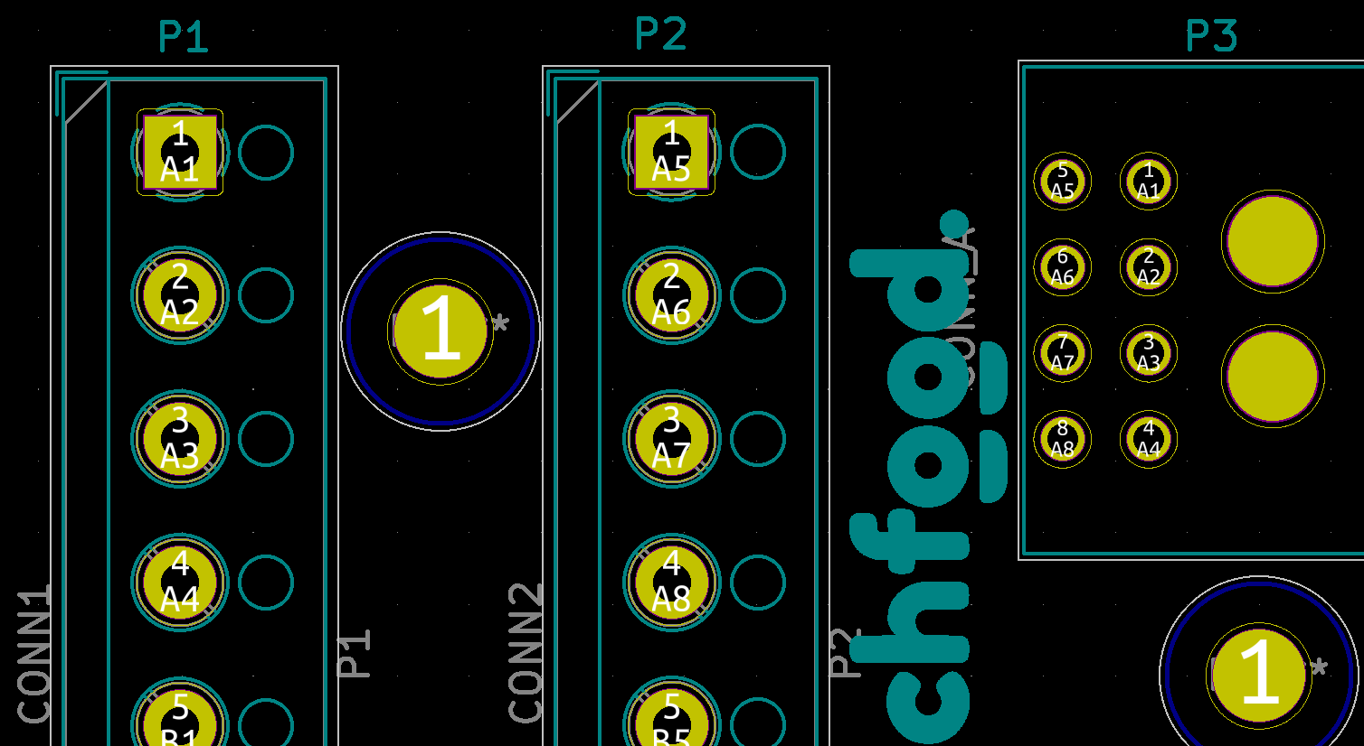
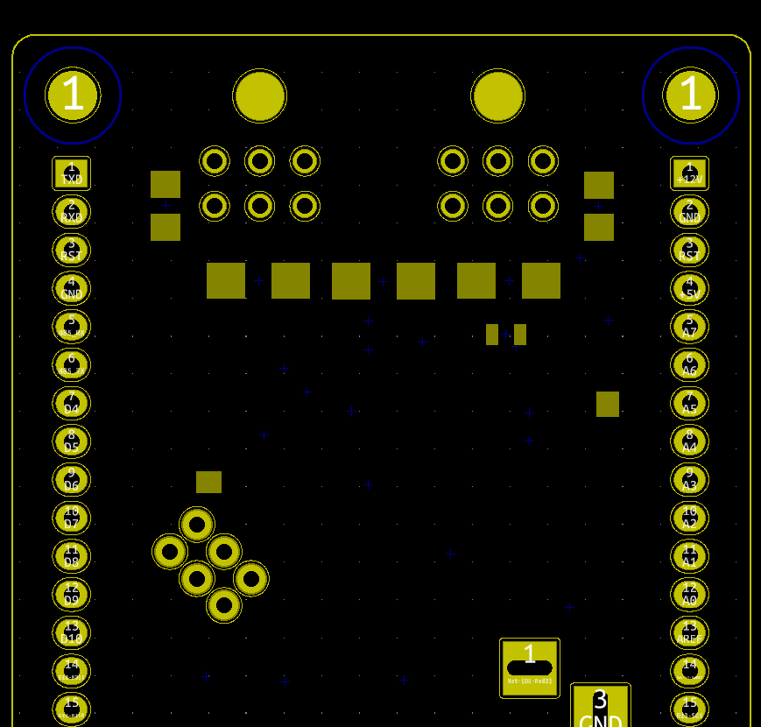
D12 | PB4 | DIAG | D12 | PB4 | NC | D12 | PB4 | NC
D13 | PB5 | NC | D13 | PB5 | NC | D13 | PB5 | NC
A0 | PC0 | NC | A0 | PC0 | NC | A0 | PC0 | NC
A1 | PC1 | NC | A1 | PC1 | NC | A1 | PC1 | NC
A2 | PC2 | NC | A2 | PC2 | NC | A2 | PC2 | NC
A3 | PC3 | NC | A3 | PC3 | NC | A3 | PC3 | NC
A4 | PC4 | NC | A4 | PC4 | NC | A4 | PC4 | NC
A5 | PC5 | NC | A5 | PC5 | NC | A5 | PC5 | NC

